Trang_bìa
Posts and Telecommunications Institute of Technology |  |  |  |  |  |  | Thiết kế |  | Tài liệu phát triển |  | Tên hệ thống |  | Website bán giày |  |  |  | Người tạo |  | Nguyen-HH | Ngày tạo |  | 2023-10-03
 |  |  |  |  |  |  |  |  |  |  |  |  |  |  |  |  | Người cập nhật |  |  | Ngày cập nhật
 |  |  |  |  |  |  |  |  |  |  | Màn hình (ID) |  | Admin_Product |  | Màn hình (Tên) |  | Màn hình Quản lý sản phẩm

 | WEBSITE BÁN GIÀY Tài liệu phát triển hệ thống

 | Version 1.0

 |  |  |  |  |  |  |  |  |  | 1. Mục đích |  |  | 7. Giao diện màn hình
 |  |  |  |  |  |  |  |  |  | 2. Giới hạn hoạt động |  |  | 8. Danh sách hạng mục
 |  |  |  |  |  |  |  |  |  | 3. Giới hạn hệ thống |  |  | 9. Khái quát chức năng
 |  |  |  |  |  |  |  |  |  | 4. Chức năng liên quan |  |  | 10. Xử lý chi tiết
 |  |  |  |  |  |  |  |  |  | 5. Không bao gồm
 |  |  |  |  |  |  |  |  |  | 6. Sơ đồ

Posts and Telecommunications Institute of Technology |  |  |  |  |  |  | Thiết kế |  | Tài liệu phát triển |  | Tên hệ thống |  | Website bán giày |  |  |  | Người tạo |  | Nguyen-HH | Ngày tạo |  | 2023-10-03
 |  |  |  |  |  |  |  |  |  |  |  |  |  |  |  |  | Người cập nhật |  |  | Ngày cập nhật
 |  |  |  |  |  |  |  |  |  |  | Màn hình (ID) |  | Admin_Product |  | Màn hình (Tên) |  | Màn hình Quản lý sản phẩm

 | Lịch sử chỉnh sửa

 | Ver |  | Ngày cập nhật |  |  | Nội dung cập nhật |  |  |  |  |  |  | Người cập nhật
 |  |  |  |  |  |  |  |  |  |  |  |  |  | Ngày duyệt |  | Người duyệt |  | Ngày duyệt |  |  | Người duyệt
 | 1 |  | 2023-10-03 |  |  | Tạo mới |  |  |  |  |  |  | Nguyen-HH

Posts and Telecommunications Institute of Technology |  |  |  |  |  |  | Thiết kế |  | Tài liệu phát triển |  | Tên hệ thống |  | Website bán giày |  |  |  | Người tạo |  | Nguyen-HH | Ngày tạo |  | 2023-10-03
 |  |  |  |  |  |  |  |  |  |  |  |  |  |  |  |  | Người cập nhật |  |  | Ngày cập nhật
 |  |  |  |  |  |  |  |  |  |  | Màn hình (ID) |  | Admin_Product |  | Màn hình (Tên) |  | Màn hình Quản lý sản phẩm

 | 1. Mục đích
 |  | - Dùng để quản lý sản phẩm
 |  | - Người sử dụng nhập username và password có quyền Admin để vào màn hình
 |  | - Cho phép thêm sản phẩm mới, chỉnh sửa thông tin sản phẩm, tìm kiếm sản phẩm.
 |  | - Khi nhấn Item sản phẩm trong danh sách thì hiển thị dialog Chi tiết sản phẩm
 |  | - Khi nhấn button Thêm sản phẩm thì hiển thị dialog Thêm sản phẩm.

 | 2. Giới hạn hoạt động
 |  | Không có

 | 3. Giới hạn hệ thống
 |  | Không có

 | 4. Chức năng liên quan
 |  | Không có

 | 5. Không bao gồm
 |  | Không có

Posts and Telecommunications Institute of Technology |  |  |  |  |  |  | Thiết kế |  | Tài liệu phát triển |  | Tên hệ thống |  | Website bán giày |  |  |  | Người tạo |  | Nguyen-HH | Ngày tạo |  | 2023-10-03
 |  |  |  |  |  |  |  |  |  |  |  |  |  |  |  |  | Người cập nhật |  |  | Ngày cập nhật
 |  |  |  |  |  |  |  |  |  |  | Màn hình (ID) |  | Admin_Product |  | Màn hình (Tên) |  | Màn hình Quản lý sản phẩm

Màn hình Quản lý sản phẩm
 | 6. Sơ đồ

ProductDetail

Khởi động
hệ thống

Discount

Product
Category
Image

 | Table

 |  |  | № | Loại | Tên |  |  |  |  |  | I/O | Ghi chú
 |  |  | 1 | W | Product |  |  | Table quản lý sản phẩm |  |  | I/O
 |  |  | 2 | W | Category |  |  | Table quản lý loại sản phẩm |  |  | I/O
 |  |  | 4 | W | Image |  |  | Table quản lý hình ảnh |  |  | I/O
 |  |  | 5 | W | Discount |  |  | Table quản lý mã giảm giá |  |  | O
 |  |  | 6 | W | ProductDetail |  |  | Table quản lý chi tiết sản phẩm |  |  | I/O
 |  |  | 7
 |  |  | 8
 |  |  | 9
 |  |  | 10

 |  |  |  | ※ Loại (M: Master / T: Transaction table / Ⅰ: INI file / W: work table / V: view / S: stored procedures / L: SQL loader / F: file)

Thiết_kế
Posts and Telecommunications Institute of Technology |  |  |  | Thiết kế |  | Tài liệu phát triển |  |  |  | Tên hệ thống |  |  | Website bán giày |  |  |  | Người tạo | Nguyen-HH | Ngày tạo | 2023-10-03
 |  |  |  |  |  |  |  |  |  |  |  |  |  |  |  |  | Người cập nhật |  | Ngày cập nhật
 |  |  |  |  |  |  |  |  |  | Màn hình (ID) |  |  | Admin_Product |  |  | Màn hình (Tên) | Màn hình Quản lý sản phẩm

 | 7. Giao diện màn hình

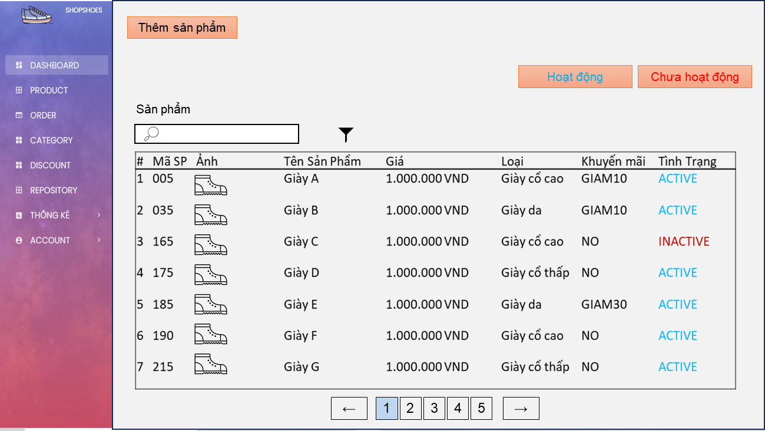
Vùng biểu đồ
Vùng danh sách sản phẩm
Button Thêm sản phẩm
Tab Hoạt động
Tab Chưa hoạt động
Vùng tìm kiếm
Vùng Tab tình trạng

Posts and Telecommunications Institute of Technology |  |  |  | Thiết kế |  | Tài liệu phát triển |  |  |  | Tên hệ thống |  |  | Website bán giày |  |  |  | Người tạo | Nguyen-HH | Ngày tạo | 2023-10-03
 |  |  |  |  |  |  |  |  |  |  |  |  |  |  |  |  | Người cập nhật |  | Ngày cập nhật
 |  |  |  |  |  |  |  |  |  | Màn hình (ID) |  |  | Admin_Product |  |  | Màn hình (Tên) | Màn hình Quản lý sản phẩm

 | 8. Danh sách hạng mục

 |  | [Vùng tab]
 |  | № | Tên hạng mục |  | Control |  |  |  |  |  | Ghi chú
 |  | 1 | Tab Hoạt động |  | TextView
 |  | 2 | Tab Chưa hoạt động |  | TextView

 |  | [Vùng tìm kiếm]
 |  | № | Tên hạng mục | Loại dữ liệu | Độ dài |  | Bắt buộc |  | I/O | Control |  | Format |  | Ghi chú
 |  | 1 | Tìm kiếm | Chuỗi chữ |  |  |  | N | In | Textbox

 |  | [Vùng nút]
 |  | № | Tên hạng mục |  | Control |  |  |  |  |  | Ghi chú
 |  | 1 | Thêm sản phẩm |  | Button

 |  | [Vùng Tiêu đề danh sách sản phẩm]
 |  | № | Tên hạng mục |  | Control |  |  |  |  |  | Ghi chú
 |  | 1 | Số thứ tự |  | TextView |  |  |  |  |  |  |  |  |  | Mô tả nội dung hiển thị
 |  | 2 | Mã sản phẩm |  | TextView |  |  |  |  |  |  |  |  |  | Mô tả nội dung hiển thị
 |  | 3 | Ảnh |  | TextView |  |  |  |  |  |  |  |  |  | Mô tả nội dung hiển thị
 |  | 4 | Tên sản phẩm |  | TextView |  |  |  |  |  |  |  |  |  | Mô tả nội dung hiển thị
 |  | 5 | Giá |  | TextView |  |  |  |  |  |  |  |  |  | Mô tả nội dung hiển thị
 |  | 6 | Loại |  | TextView |  |  |  |  |  |  |  |  |  | Mô tả nội dung hiển thị
 |  | 7 | Khuyến mãi |  | TextView |  |  |  |  |  |  |  |  |  | Mô tả nội dung hiển thị
 |  | 8 | Tình trạng |  | TextView |  |  |  |  |  |  |  |  |  | Mô tả nội dung hiển thị

 |  | [Vùng Danh sách sản phẩm]
 |  | № | Tên hạng mục |  | Control |  |  |  |  |  | Ghi chú
 |  | 1 | Số thứ tự |  | TextView |  |  |  |  |  |  |  |  |  | Tăng dần từ 1
 |  | 2 | Mã sản phẩm |  | TextView |  |  |  |  |  |  |  |  |  | Products.id
 |  | 3 | Ảnh |  | TextView |  |  |  |  |  |  |  |  |  | Image.url
 |  | 4 | Tên sản phẩm |  | TextView |  |  |  |  |  |  |  |  |  | Products.name
 |  | 5 | Giá |  | TextView |  |  |  |  |  |  |  |  |  | Products.price
 |  | 6 | Loại |  | TextView |  |  |  |  |  |  |  |  |  | Category.name
 |  | 7 | Khuyến mãi |  | TextView |  |  |  |  |  |  |  |  |  | Discount.id
 |  | 8 | Tình trạng |  | TextView |  |  |  |  |  |  |  |  |  | Products.status

 |  | [Vùng Nút điều hướng danh sách sản phẩm]
 |  | № | Tên hạng mục |  | Control |  |  |  |  |  | Ghi chú
 |  | 1 | Preview |  | Button
 |  | 2 | Number |  | Button
 |  | 3 | Next |  | Button

Posts and Telecommunications Institute of Technology |  |  |  | Thiết kế |  | Tài liệu phát triển |  |  |  | Tên hệ thống |  |  | Website bán giày |  |  |  | Người tạo | Nguyen-HH | Ngày tạo | 2023-10-03
 |  |  |  |  |  |  |  |  |  |  |  |  |  |  |  |  | Người cập nhật |  | Ngày cập nhật
 |  |  |  |  |  |  |  |  |  | Màn hình (ID) |  |  | Admin_Product |  |  | Màn hình (Tên) | Màn hình Quản lý sản phẩm

 | 9. Khái quát chức năng
 |  | (1) Hiển thị ban đầu
 |  |  | 1. Hiển thị màn hình ở trạng thái ban đầu

 |  | (2) Xử lý Thêm sản phẩm
 |  |  | 1. Nhấn button Thêm sản phẩm thì hiển thị dialog Thêm sản phẩm
 |  |  | 2. Tại Dialog Thêm sản phẩm nhấn button Thêm thì check input và thêm sản phẩm
 |  |  | 3. Tại Dialog Thêm sản phẩm nhấn button Hủy thì hiển thị message confirrm và đóng dialog

 |  | (3) Xử lý nhấn tab tình trạng
 |  |  | 1. Khi nhấn tab Hoạt động thì hiển thị danh sách sản phẩm có trạng thái ACTIVE (sản phẩm đang được bày bán)
 |  |  | 2. Khi nhấn tab Chưa hoạt động thì hiển thị danh sách sản phẩm có trạng thái INACTIVE (sản phẩm chưa được bày bán)

 |  | (4) Xử lý Tìm kiếm
 |  |  | 1. Input nội dung vào vùng tìm kiếm
 |  |  | 2. Nhấn Enter hoặc icon kính lúp để tìm kiếm
 |  |  | 3. Hiển thị kết quả tìm kiếm tại vùng Danh sách sản phẩm

 |  | (5) Xử lý chuyển trang
 |  |  | 1. Nhấn button Preview, Number, Next để thực hiện chuyển trang
 |  |  | 2. Hiển thị danh sách sản phẩm tương ứng

 |  | (6) Xử lý Chỉnh sửa thông tin sản phẩm
 |  |  | 1. Chọn item sản phẩm tại danh sách sản phẩm để chỉnh sửa
 |  |  | 2. Hiển thị dialog Chi tiết sản phẩm
 |  |  | 3. Tại dialog Chi tiết sản phẩm nhấn button Chỉnh sửa để tiến hành chỉnh sửa
 |  |  | 4. Tại Dialog Chi tiết sản phẩm nhấn button Lưu thì check input và update thông tin sản phẩm
 |  |  | 5. Tại Dialog Chi tiết sản phẩm nhấn button Hủy thì hiển thị message confirrm và đóng dialog

Posts and Telecommunications Institute of Technology |  |  |  | Thiết kế |  | Tài liệu phát triển |  |  |  | Tên hệ thống |  |  | Website bán giày |  |  |  | Người tạo | Nguyen-HH | Ngày tạo | 2023-10-03
 |  |  |  |  |  |  |  |  |  |  |  |  |  |  |  |  | Người cập nhật |  | Ngày cập nhật
 |  |  |  |  |  |  |  |  |  | Màn hình (ID) |  |  | Admin_Product |  |  | Màn hình (Tên) | Màn hình Quản lý sản phẩm

 | 10. Xử lý chi tiết
 |  | (1) Hiển thị ban đầu
 |  |  | Xem chi tiết
 |  | (2) Xử lý Thêm sản phẩm
 |  |  | Xem chi tiết
 |  | (3) Xử lý nhấn tab tình trạng
 |  |  | Xem chi tiết
 |  | (4) Xử lý Tìm kiếm
 |  |  | Xem chi tiết
 |  | (5) Xử lý chuyển trang
 |  |  | Xem chi tiết
 |  | (6) Xử lý Chỉnh sửa thông tin sản phẩm
 |  |  | Xem chi tiết

Xử lý 10.2
Posts and Telecommunications Institute of Technology |  |  |  |  |  |  | Thiết kế |  | Tài liệu phát triển | Tên hệ thống | Website bán giày |  |  |  |  | Người tạo | TrungNH | Ngày tạo | 2018-01-10
 |  |  |  |  |  |  |  |  |  |  |  |  |  |  |  | Người cập nhật |  | Ngày cập nhật
 |  |  |  |  |  |  |  |  |  | Màn hình (ID) | Admin_Product |  | Màn hình (Tên) |  |  | Màn hình Quản lý sản phẩm

 | 10. Xử lý chi tiết
 |  | (2) Xử lý Thêm sản phẩm
 |  |  | 1. Tại màn hình Quản lý sản phẩm nhấn button Thêm sản phẩm
 |  |  | 2. Hiển thị dialog Thêm sản phẩm
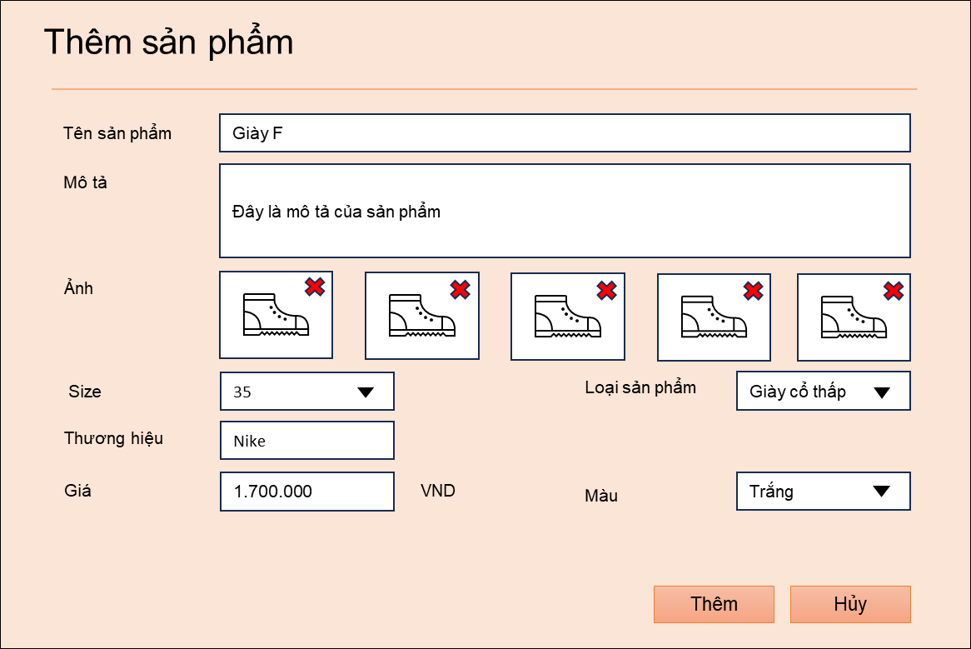

 |  |  |  | [Vùng hiển thị cố định]
 |  |  |  | № | Tên hạng mục |  |  | Nội dung hiển thị |  |  |  | Giá trị |  |  | Sử dụng |  | Ghi chú
 |  |  |  | 1 | Thêm sản phẩm |  |  | Text "Thêm sản phẩm" |  |  |  |  |  |  | Không thể
 |  |  |  | 2 | Tên sản phẩm |  |  | Text "Tên sản phẩm" |  |  |  |  |  |  | Không thể
 |  |  |  | 3 | Mô tả |  |  | Text "Mô tả" |  |  |  |  |  |  | Không thể
 |  |  |  | 4 | Ảnh |  |  | Text "Ảnh" |  |  |  |  |  |  | Không thể
 |  |  |  | 5 | Size |  |  | Text "Size" |  |  |  |  |  |  | Không thể
 |  |  |  | 6 | Loại sản phẩm |  |  | Text "Loại sản phẩm" |  |  |  |  |  |  | Không thể
 |  |  |  | 7 | Thương hiệu |  |  | Text "Thương hiệu" |  |  |  |  |  |  | Không thể
 |  |  |  | 8 | Giá |  |  | Text "Giá" |  |  |  |  |  |  | Không thể
 |  |  |  | 9 | Màu |  |  | Text "Màu" |  |  |  |  |  |  | Không thể

 |  |  |  | [Vùng nhập]
 |  |  |  | № | Tên hạng mục |  |  | Nội dung hiển thị |  |  |  | Giá trị |  |  | Sử dụng |  | Ghi chú
 |  |  |  | 1 | Tên sản phẩm |  |  | Text "Tên sản phẩm" |  |  |  | Rỗng |  |  | Có thể |  | Products.name
 |  |  |  | 2 | Mô tả |  |  | Text "Mô tả" |  |  |  | Rỗng |  |  | Có thể |  | Products.description
 |  |  |  | 3 | Ảnh |  |  | Text "Ảnh" |  |  |  | Rỗng |  |  | Có thể |  | Image.url
 |  |  |  | 4 | Size |  |  | Text "Size" |  |  |  | Rỗng |  |  | Có thể |  | Productdetail.size
 |  |  |  | 5 | Loại sản phẩm |  |  | Text "Loại sản phẩm" |  |  |  | Item đầu tiên trong danh sách |  |  | Có thể |  | Category.name
 |  |  |  | 6 | Thương hiệu |  |  | Text "Thương hiệu" |  |  |  | Rỗng |  |  | Có thể |  | Productdetail.unitype
 |  |  |  | 7 | Giá |  |  | Text "Giá" |  |  |  | Rỗng |  |  | Có thể |  | Productdetail.price
 |  |  |  | 8 | Màu |  |  | Text "Màu" |  |  |  | "Trắng" |  |  | Có thể |  | Productdetail.color

 |  |  |  | Size: 35~45, list select box
 |  |  |  | Loại sản phẩm: get thông qua API /api/category/get
 |  |  |  | Màu: |  | label: 'white', value: 'trắng'
 |  |  |  |  |  | label:'black', value:'đen'
 |  |  |  |  |  | label:'red', value:'đỏ'
 |  |  |  |  |  | label:'yellow', value:'vàng'
 |  |  |  |  |  | label:'pink', value:'hồng'
 |  |  |  |  |  | label:'blue', value:'xanhdương'
 |  |  |  |  |  | label:'green', value:'xanhlá'
 |  |  |  |  |  | label:'gray', value:'xám'

 |  |  | 3. Nhập tên sản phẩm
 |  |  |  | Ràng buộc: từ 5 đến 100 ký tự

 |  |  | 4. Nhập mô tả
 |  |  |  | Ràng buộc: từ 5 đến 500 ký tự

 |  |  | 5. Upload ảnh
 |  |  |  | Thông qua API: /api/image/uploadFile
 |  |  |  | a. Xử lý check:
 |  |  |  | № | Tên hạng mục |  |  | Nội dung check |  |  |  |  |  | Message Code
 |  |  |  | 1 | Ảnh |  |  | Trường hợp số ảnh upload > 5 |  |  |  |  |  | ERR_IMG_E001

 |  |  | 6. Nhấn button X trên ảnh
 |  |  |  | Thông qua API: /api/image/deleteFile
 |  |  |  | Xóa ảnh đã chọn

 |  |  | 7. Nhấn button Thêm
 |  |  |  | a. Check input
 |  |  |  | № | Tên hạng mục |  |  | Nội dung check |  |  |  |  |  | Message Code
 |  |  |  | 1 | Tên sản phẩm |  |  | Số ký tự nhập < 5 hoặc > 100 |  |  |  |  |  | ERR_PDNM_E001
 |  |  |  | 2 | Mô tả |  |  | Số ký tự nhập < 5 hoặc > 500 |  |  |  |  |  | ERR_DES_E001
 |  |  |  | 3 | Ảnh |  |  | Số ảnh upload < 1 |  |  |  |  |  | ERR_IMG_E002
 |  |  |  | 4 | Size |  |  | Chưa chọn size |  |  |  |  |  | ERR_SIZE_E003
 |  |  |  | 5 | Thương hiệu |  |  | Input rỗng |  |  |  |  |  | ERR_UNI_E001
 |  |  |  | 6 | Giá |  |  | Giá < 1000 |  |  |  |  |  | ERR_PRICE_E001
 |  |  |  | 7 | Màu |  |  | Chưa chọn màu |  |  |  |  |  | ERR_COLOR_E001
 |  |  |  | 8 | User |  |  | Không lấy được thông tin người dùng |  |  |  |  |  | ERR_CRTBY_E001
 |  |  |  | 9 | Trạng thái sản phẩm |  |  | Không lấy được thông tin trạng thái |  |  |  |  |  | ERR_STATUS_E001

 |  |  |  | b. Đăng ký sản phẩm vào DB

 |  |  |  | c. Hiển thị thông báo
 |  |  |  | Message code: MSG_PRODUCT_SUCCESS

Xử lý 10.6
Posts and Telecommunications Institute of Technology |  |  |  |  |  |  | Thiết kế |  | Tài liệu phát triển | Tên hệ thống | Website bán giày |  |  |  |  | Người tạo | TrungNH | Ngày tạo | 2018-01-10
 |  |  |  |  |  |  |  |  |  |  |  |  |  |  |  | Người cập nhật |  | Ngày cập nhật
 |  |  |  |  |  |  |  |  |  | Màn hình (ID) | Admin_Product |  | Màn hình (Tên) |  |  | Màn hình Quản lý sản phẩm

 | 10. Xử lý chi tiết
 |  | (6) Xử lý Chỉnh sửa thông tin sản phẩm
 |  |  | 1. Tại màn hình Quản lý sản phẩm chọn sản phẩm cần chỉnh sửa
 |  |  | 2. Hiển thị dialog Chi Tiết Sản Phẩm
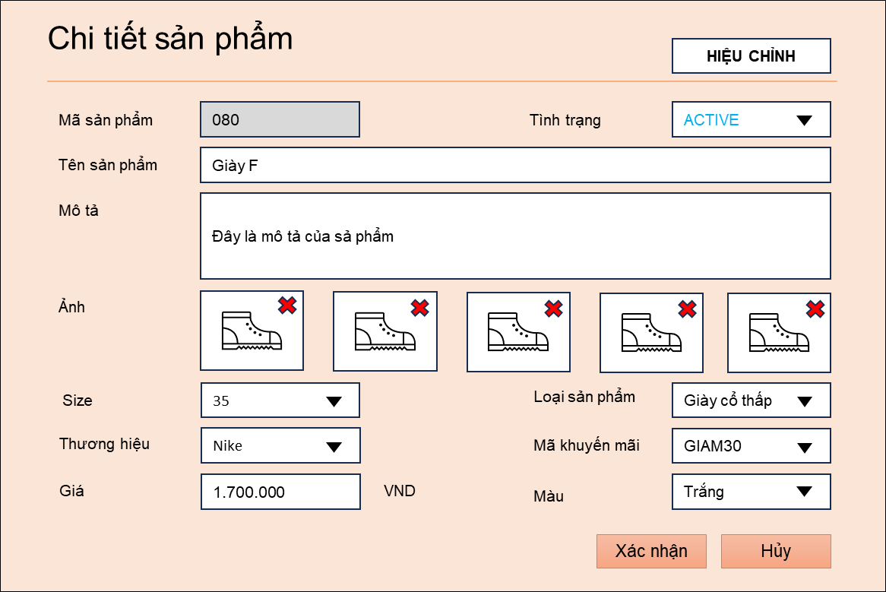

 |  |  |  | [Vùng hiển thị cố định]
 |  |  |  | № | Tên hạng mục |  |  | Nội dung hiển thị |  |  |  | Giá trị |  |  | Sử dụng |  | Ghi chú
 |  |  |  | 1 | Chi tiết sản phẩm |  |  | Text "Chi tiết sản phẩm" |  |  |  |  |  |  | Không thể
 |  |  |  | 2 | Mã sản phẩm |  |  | Text "Mã sản phẩm" |  |  |  |  |  |  | Không thể
 |  |  |  | 2 | Tên sản phẩm |  |  | Text "Tên sản phẩm" |  |  |  |  |  |  | Không thể
 |  |  |  | 3 | Mô tả |  |  | Text "Mô tả" |  |  |  |  |  |  | Không thể
 |  |  |  | 4 | Ảnh |  |  | Text "Ảnh" |  |  |  |  |  |  | Không thể
 |  |  |  | 5 | Size |  |  | Text "Size" |  |  |  |  |  |  | Không thể
 |  |  |  | 6 | Loại sản phẩm |  |  | Text "Loại sản phẩm" |  |  |  |  |  |  | Không thể
 |  |  |  | 7 | Thương hiệu |  |  | Text "Thương hiệu" |  |  |  |  |  |  | Không thể
 |  |  |  | 8 | Giá |  |  | Text "Giá" |  |  |  |  |  |  | Không thể
 |  |  |  | 9 | Màu |  |  | Text "Màu" |  |  |  |  |  |  | Không thể

 |  |  |  | [Vùng nhập]
 |  |  |  | № | Tên hạng mục |  |  | Nội dung hiển thị |  |  |  | Giá trị |  |  | Sử dụng |  | Ghi chú
 |  |  |  | 1 | Mã sản phẩm |  |  | Text "Mã sản phẩm" |  |  |  | Rỗng |  |  | Không thể |  | Products.id
 |  |  |  | 2 | Tên sản phẩm |  |  | Text "Mô tả" |  |  |  | Rỗng |  |  | Không thể |  | Products.name
 |  |  |  | 2 | Mô tả |  |  | Text "Mô tả" |  |  |  | Rỗng |  |  | Không thể |  | Products.description
 |  |  |  | 3 | Ảnh |  |  | Text "Ảnh" |  |  |  | Rỗng |  |  | Không thể |  | Image.url
 |  |  |  | 4 | Size |  |  | Text "Size" |  |  |  | Rỗng |  |  | Không thể |  | Productdetail.size
 |  |  |  | 5 | Loại sản phẩm |  |  | Text "Loại sản phẩm" |  |  |  | Item đầu tiên trong danh sách |  |  | Không thể |  | Category.name
 |  |  |  | 6 | Thương hiệu |  |  | Text "Thương hiệu" |  |  |  | "Trắng" |  |  | Không thể |  | Productdetail.unitype
 |  |  |  | 7 | Giá |  |  | Text "Giá" |  |  |  | Rỗng |  |  | Không thể |  | Productdetail.price
 |  |  |  | 8 | Màu |  |  | Text "Màu" |  |  |  | Rỗng |  |  | Không thể |  | Productdetail.color

 |  |  |  | Size: 35~45, list select box
 |  |  |  | Loại sản phẩm: get thông qua API /api/category/get
 |  |  |  | Màu: |  | label: 'white', value: 'trắng'
 |  |  |  |  |  | label:'black', value:'đen'
 |  |  |  |  |  | label:'red', value:'đỏ'
 |  |  |  |  |  | label:'yellow', value:'vàng'
 |  |  |  |  |  | label:'pink', value:'hồng'
 |  |  |  |  |  | label:'blue', value:'xanhdương'
 |  |  |  |  |  | label:'green', value:'xanhlá'
 |  |  |  |  |  | label:'gray', value:'xám'

 |  |  | 3. Nhấn button Hiệu chỉnh
 |  |  |  | [Vùng nhập]
 |  |  |  | № | Tên hạng mục |  |  | Nội dung hiển thị |  |  |  | Giá trị |  |  | Sử dụng |  | Ghi chú
 |  |  |  | 1 | Mã sản phẩm |  |  | Text "Mã sản phẩm" |  |  |  | Rỗng |  |  | Không thể |  | Products.name
 |  |  |  | 2 | Tên sản phẩm |  |  | Text "Mô tả" |  |  |  | Rỗng |  |  | Có thể |  | Products.description
 |  |  |  | 2 | Mô tả |  |  | Text "Mô tả" |  |  |  | Rỗng |  |  | Có thể |  | Products.description
 |  |  |  | 3 | Ảnh |  |  | Text "Ảnh" |  |  |  | Rỗng |  |  | Có thể |  | Image.url
 |  |  |  | 4 | Size |  |  | Text "Size" |  |  |  | Rỗng |  |  | Có thể |  | Productdetail.size
 |  |  |  | 5 | Loại sản phẩm |  |  | Text "Loại sản phẩm" |  |  |  | Item đầu tiên trong danh sách |  |  | Có thể |  | Category.name
 |  |  |  | 6 | Thương hiệu |  |  | Text "Thương hiệu" |  |  |  | "Trắng" |  |  | Có thể |  | Productdetail.unitype
 |  |  |  | 7 | Giá |  |  | Text "Giá" |  |  |  | Rỗng |  |  | Có thể |  | Productdetail.price
 |  |  |  | 8 | Màu |  |  | Text "Màu" |  |  |  | Rỗng |  |  | Có thể |  | Productdetail.color

 |  |  | 4. Nhập tên sản phẩm
 |  |  |  | Ràng buộc: từ 5 đến 100 ký tự

 |  |  | 5. Nhập mô tả
 |  |  |  | Ràng buộc: từ 5 đến 500 ký tự

 |  |  | 6. Upload ảnh
 |  |  |  | Thông qua API: /api/image/uploadFile
 |  |  |  | a. Xử lý check:
 |  |  |  | № | Tên hạng mục |  |  | Nội dung check |  |  |  |  |  | Message Code
 |  |  |  | 1 | Ảnh |  |  | Trường hợp số ảnh upload > 5 |  |  |  |  |  | ERR_IMG_E001

 |  |  | 7. Nhấn button X trên ảnh
 |  |  |  | Thông qua API: /api/image/deleteFile
 |  |  |  | Xóa ảnh đã chọn

 |  |  | 8. Nhấn button Thêm
 |  |  |  | a. Check input
 |  |  |  | № | Tên hạng mục |  |  | Nội dung check |  |  |  |  |  | Message Code
 |  |  |  | 1 | Tên sản phẩm |  |  | Số ký tự nhập < 5 hoặc > 100 |  |  |  |  |  | ERR_PDNM_E001
 |  |  |  | 2 | Mô tả |  |  | Số ký tự nhập < 5 hoặc > 500 |  |  |  |  |  | ERR_DES_E001
 |  |  |  | 3 | Ảnh |  |  | Số ảnh upload < 1 |  |  |  |  |  | ERR_IMG_E002
 |  |  |  | 4 | Size |  |  | Chưa chọn size |  |  |  |  |  | ERR_SIZE_E003
 |  |  |  | 5 | Thương hiệu |  |  | Input rỗng |  |  |  |  |  | ERR_UNI_E001
 |  |  |  | 6 | Giá |  |  | Giá < 1000 |  |  |  |  |  | ERR_PRICE_E001
 |  |  |  | 7 | Màu |  |  | Chưa chọn màu |  |  |  |  |  | ERR_COLOR_E001
 |  |  |  | 8 | User |  |  | Không lấy được thông tin người dùng |  |  |  |  |  | ERR_CRTBY_E001
 |  |  |  | 9 | Trạng thái sản phẩm |  |  | Không lấy được thông tin trạng thái |  |  |  |  |  | ERR_STATUS_E001

 |  |  |  | b. Đăng ký sản phẩm vào DB
 |  |  |  | c. Hiển thị thông báo
 |  |  |  | Message code: MSG_PRODUCT_SUCCESS

